Туалетная комната
 |  |  |  |  | Скачать каталог в PDF | 
№ | Арт. | Наименование | Изображение | Краткое описание | Ссылка на товар | Цена
1 |  | Ввешалка для полотенец передвижная на колесах_20 секций | 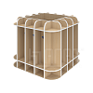 |  | https://ir74.ru/catalog/mebel-dlya-obrazovaniya/mebel-dlya-detskikh-sadov/tualetnaya-komnata-/vveshalka_dlya_polotenets_peredvizhnaya_na_kolesakh_20_sektsiy/ | по запросу
2 |  | Вешалка для полотенец двухсторонняя_10 секций | 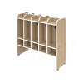 |  | https://ir74.ru/catalog/mebel-dlya-obrazovaniya/mebel-dlya-detskikh-sadov/tualetnaya-komnata-/veshalka_dlya_polotenets_dvukhstoronnyaya_10_sektsiy/ | по запросу
3 |  | Вешалка для полотенец двухъярусная_10 секций | 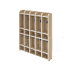 |  | https://ir74.ru/catalog/mebel-dlya-obrazovaniya/mebel-dlya-detskikh-sadov/tualetnaya-komnata-/veshalka_dlya_polotenets_dvukhyarusnaya_10_sektsiy/ | по запросу
4 |  | Вешалка для полотенец напольная_5 секций | 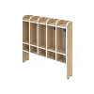 |  | https://ir74.ru/catalog/mebel-dlya-obrazovaniya/mebel-dlya-detskikh-sadov/tualetnaya-komnata-/veshalka_dlya_polotenets_napolnaya_5_sektsiy/ | по запросу
5 |  | Вешалка для полотенец_5 секций | 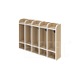 |  | https://ir74.ru/catalog/mebel-dlya-obrazovaniya/mebel-dlya-detskikh-sadov/tualetnaya-komnata-/veshalka_dlya_polotenets_5_sektsiy/ | по запросу
6 |  | Пенал для хозяйственного инвентаря | 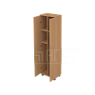 |  | https://ir74.ru/catalog/mebel-dlya-obrazovaniya/mebel-dlya-detskikh-sadov/tualetnaya-komnata-/penal_dlya_khozyaystvennogo_inventarya/ | по запросу
7 |  | Перегородка для туалетов двухсторонняя |  |  | https://ir74.ru/catalog/mebel-dlya-obrazovaniya/mebel-dlya-detskikh-sadov/tualetnaya-komnata-/peregorodka_dlya_tualetov_dvukhstoronnyaya/ | по запросу
8 |  | Шкаф для белья | 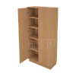 |  | https://ir74.ru/catalog/mebel-dlya-obrazovaniya/mebel-dlya-detskikh-sadov/tualetnaya-komnata-/shkaf_dlya_belya/ | по запросу
9 |  | Шкаф для горшков открытый на 12 мест | 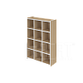 |  | https://ir74.ru/catalog/mebel-dlya-obrazovaniya/mebel-dlya-detskikh-sadov/tualetnaya-komnata-/shkaf_dlya_gorshkov_otkrytyy_na_12_mest/ | по запросу
10 |  | Шкаф для горшков открытый на 20 мест | 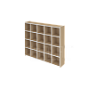 |  | https://ir74.ru/catalog/mebel-dlya-obrazovaniya/mebel-dlya-detskikh-sadov/tualetnaya-komnata-/shkaf_dlya_gorshkov_otkrytyy_na_20_mest/ | по запросу
11 |  | Шкаф для горшков с дверьми на 15 мест | 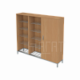 | Габариты: 900х320х1476/ЛДСП 16 | https://ir74.ru/catalog/mebel-dlya-obrazovaniya/mebel-dlya-detskikh-sadov/tualetnaya-komnata-/shkaf_dlya_gorshkov_s_dvermi_na_15_mest/ | по запросу
12 |  | Шкаф для хозяйственного инвентаря | 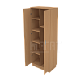 |  | https://ir74.ru/catalog/mebel-dlya-obrazovaniya/mebel-dlya-detskikh-sadov/tualetnaya-komnata-/shkaf_dlya_khozyaystvennogo_inventarya/ | по запросу
13 |  | Шкаф хозяйственный металлический 400 | 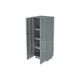 |  | https://ir74.ru/catalog/mebel-dlya-obrazovaniya/mebel-dlya-detskikh-sadov/tualetnaya-komnata-/shkaf_khozyaystvennyy_metallicheskiy_400/ | по запросу
14 |  | Шкаф хозяйственный металлический 500 | 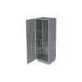 |  | https://ir74.ru/catalog/mebel-dlya-obrazovaniya/mebel-dlya-detskikh-sadov/tualetnaya-komnata-/shkaf_khozyaystvennyy_metallicheskiy_500/ | по запросу

